事務所屋外可燃ごみ
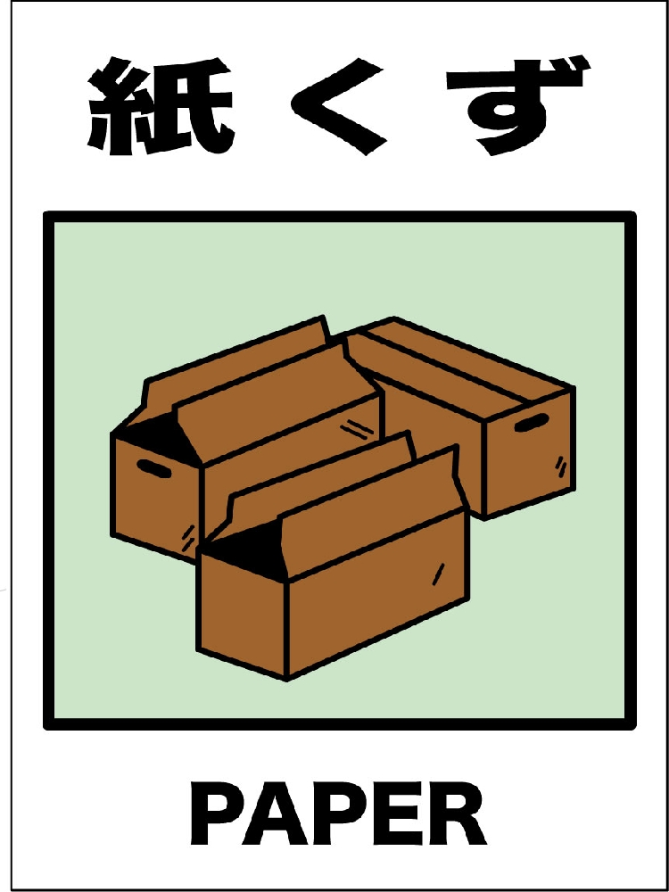
紙類

木材

布類

クロス

事務所屋外プラスチックごみ
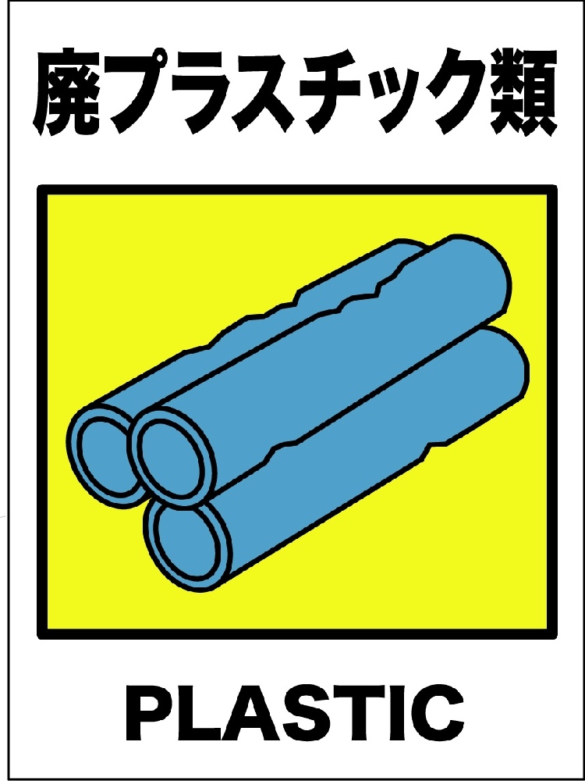
プラスチック

ビニール

発泡スチロール

事務所屋外不燃ごみ
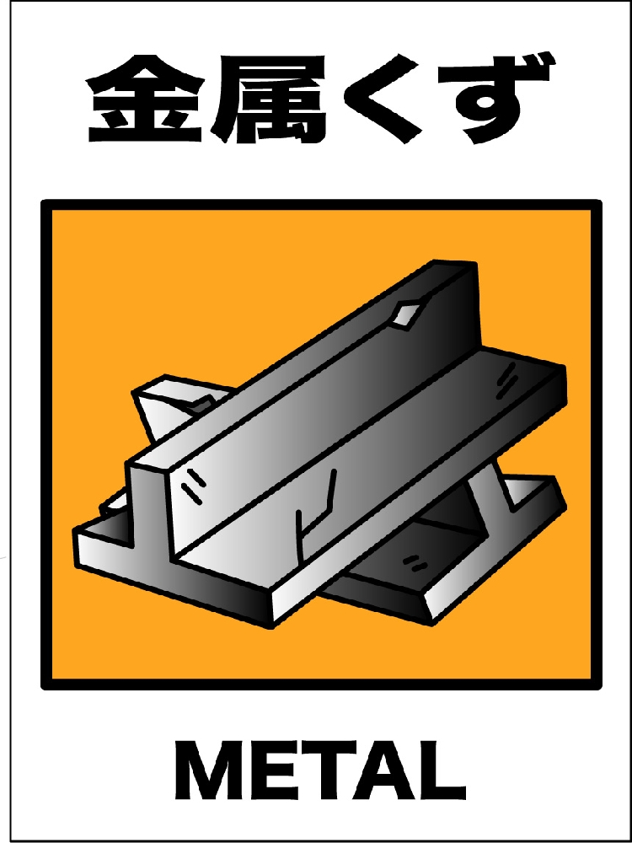
鉄類

ガラス

ビン

缶

事務所外ペットボトル
ペットボトル
リサイクル
＜＜ 分別にご協力ください ＞＞

事務所外アルミ缶
アルミ缶
リサイクル
＜＜ 分別にご協力ください ＞＞

事務所外スチール缶
スチール缶
リサイクル
＜＜ 分別にご協力ください ＞＞

